PART CD
Danby Model:DCR016A3BDB / DCR016XA4BDB
Factory Model:BC-47
Effective Date:Apr 15th, 2014
Revision: |  | New, Updated May 12, 2016 | Updated, Sept. 2018
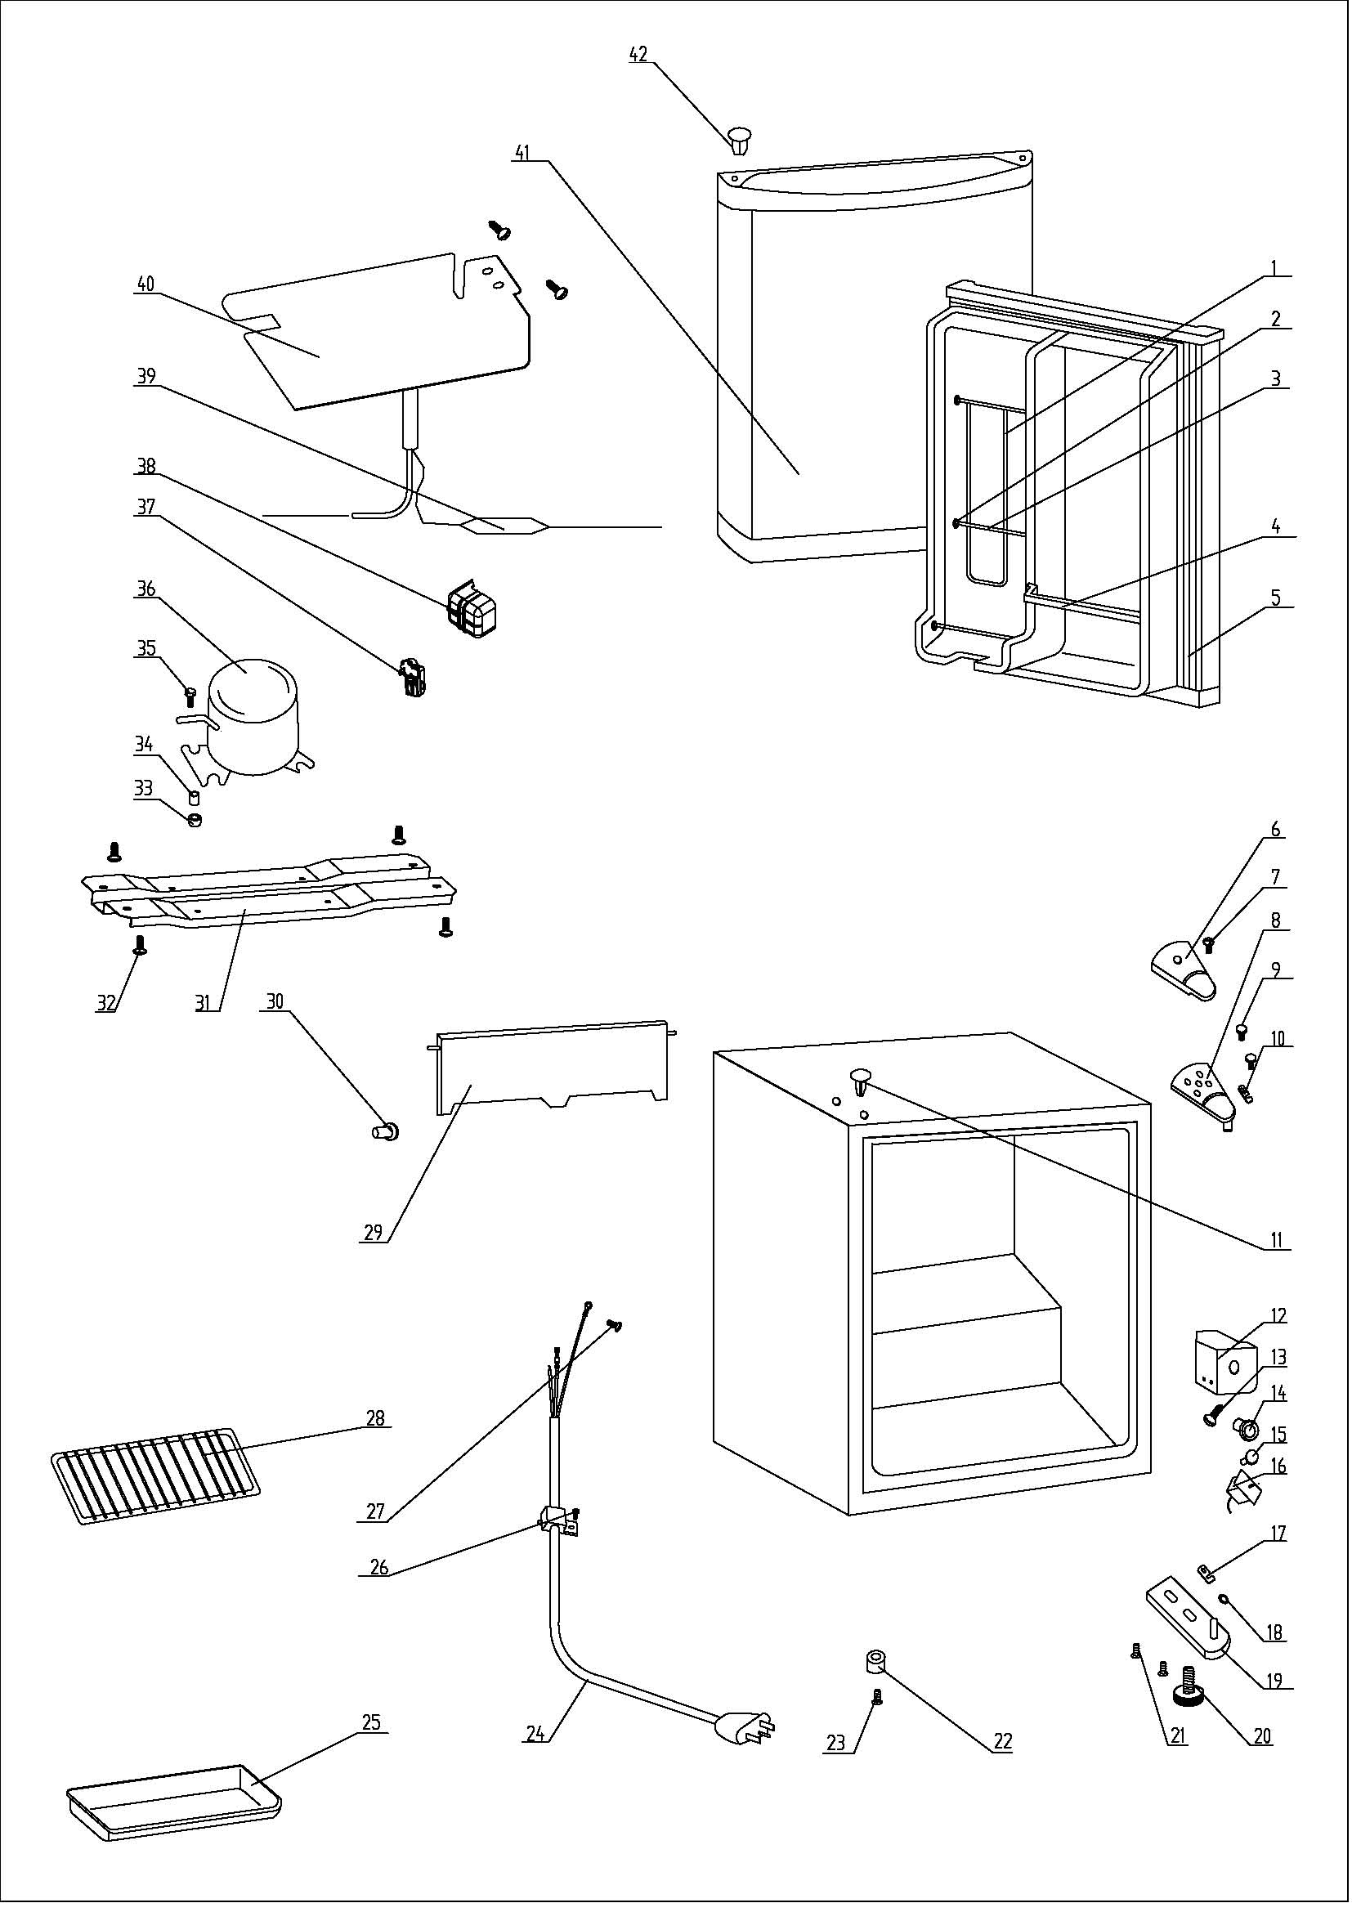
NO | PART NUMBER |  |  | PART DESCRIPTION (ENG) | QTY | Notes
1 | 1.05.08.04.121 |  |  | Can Support(Chute Bar) | 1
2 | 1.25.02.09.01.017 |  |  | Bushing | 6
3 | 1.05.08.04.119 |  |  | Shelf Bar | 2
4 | 1.25.02.07.01.049 |  |  | Curve Shelf | 1
5 | 1.05.35.03.107 |  |  | Door Gasket(black)-Push | 1
6 | 1.25.02.12.04.008 |  |  | Hinge Cover(black) | 1
7 | 1.05.02.01.001 |  |  | Hinge Cover Screw | 1
8 | 3.2.02.11.005 |  |  | Upper Hinge(black) | 1
9 | 1.05.03.03.019 |  |  | Hinge Screw Assy | 2
10 | 1.04.12.03.012 |  |  | Upper Hinge Rubber Washer | 1
11 | 1.25.02.12.03.001 |  |  | Hinge Plug(cabinet, black) | 2
12 | 1.25.02.15.03.006 |  |  | Thermostat Cover | 1
13 | 1.05.02.02.015 |  |  | Thermostat Cover Screw | 1
14 | 1.25.02.15.06.007 |  |  | Thermostat Knob | 1
15 | 1.25.02.15.07.001 |  |  | Defrost Button | 1
16 | 1.03.02.01.074 |  |  | Thermostat | 1
17 | 1.04.12.03.013 |  |  | Bottom Hinge Rubber Washer | 1
18 | 1.25.02.12.02.001 |  |  | Door Spindle Washer(black) | 1
19 | 3.2.02.12.003 |  |  | Bottom Hinge(black) | 1
20 | 1.25.02.12.06.009 |  |  | Adjustable Foot | 1
21 | 1.05.03.03.019 |  |  | Bottom Hinge Screw Assy | 2
22 | 1.25.02.12.06.001 |  |  | Foot | 1
23 | 1.05.03.03.019 |  | 1.05.03.03.002 | Foot Screw | 1
24 | 1.01.01.01.204R |  |  | Power Supply Cord Assy | 1
25 | 1.02.03.04.001 |  |  | Drip Tray | 1
26 | 1.05.03.02.006 |  |  | Wire Clamp Screw | 1
27 | 1.05.03.01.001 |  |  | Earthing Screw | 2
28 | 1.05.08.04.146 |  |  | Half Wire Shelf | 1
29 | 1.25.02.03.02.009 |  |  | Evaporator Door | 1
30 | 1.02.09.01.006 |  |  | Evaporator Door Bushing | 1
31 | 3.2.02.07.006 |  | 3.5.2.02.0041 | Compressor Support(black) | 1 | Special Order
32 | 1.05.03.03.002 |  |  | Compressor Support Screw | 4 | Special Order
33 | 1.03.01.01.230B | 1.03.01.01.324B |  | Compressor Rubber Washer | 4 | Special Order
34 | 1.03.01.01.230A | 1.03.01.01.324A |  | Compressor Sleeve | 4 | Special Order
35 | 1.03.01.01.230D | 1.03.01.01.324D |  | Compressor Screw | 4 | Special Order
36 | 1.03.01.01.230 | 1.03.01.01.324 |  | Compressor | 1 | Special Order
37 | 1.03.01.01.230J | 1.03.01.01.324J |  | PTC & OLP Combination | 1
38 | 1.03.01.01.230G | 1.03.01.01.324G |  | PTC Cover | 1 | Special Order
39 | 1.03.30.03.020 |  | 1.03.30.03.024 | Filter | 1 | Special Order
40 | 1.05.20.01.048 |  |  | Evaporator | 1 | Special Order
41 | 3.2.05.1.401 |  |  | Door Assy(black) | 1
42 | 1.25.02.12.05.001 |  |  | Hinge Plug(Door, black) | 1

